Refer
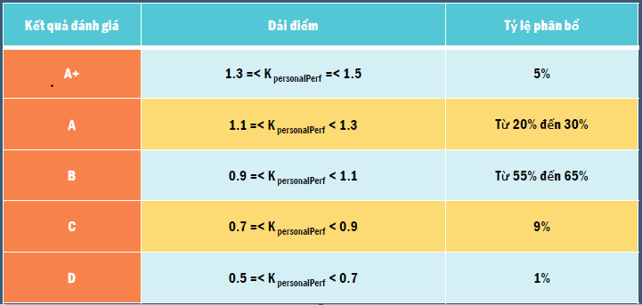
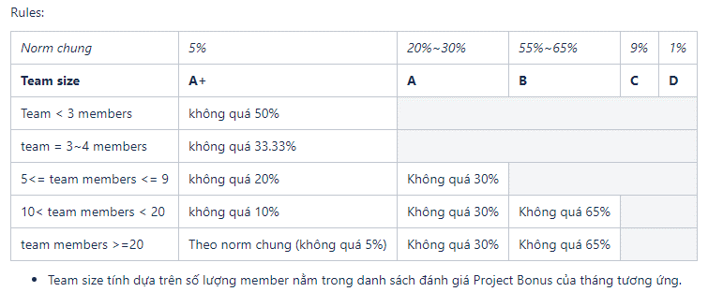

HR | TramDPM
Line Manager | NyNLQ, AnhNDD

